行政事業レビューシート
 |  |  |  |  |  |  |  |  |  |  |  |  |  |  |  |  |  |  |  |  |  |  |  |  | 事業番号 |  |  |  |  |  | 0339
平成３０年度行政事業レビューシート |  |  |  |  |  |  |  |  |  |  |  |  |  |  |  |  |  |  |  |  |  |  |  | （ | 厚生労働省 |  |  |  |  |  |  |  |  | ）
事業名 |  |  |  | 食品添加物、食品用器具・容器包装等の安全性確認の計画的推進事業 |  |  |  |  |  |  |  |  |  |  |  | 担当部局庁 |  |  |  |  | 医薬・生活衛生局 |  |  |  |  |  |  |  | 作成責任者
事業開始年度 |  |  |  | 平成２０年度 |  |  |  |  | 事業終了 （予定）年度 |  |  |  | 終了予定なし |  |  | 担当課室 |  |  |  |  | 食品基準審査課 |  |  |  |  |  |  |  | 関野 秀人
会計区分 |  |  |  | 一般会計
根拠法令 （具体的な 条項も記載） |  |  |  | 食品衛生法第10条、11条（添加物）、食品衛生法第18条、62条、食品安全基本法第24条（食品用器具・容器包装） |  |  |  |  |  |  |  |  |  |  |  | 関係する 計画、通知等 |  |  |  |  | -
主要政策・施策 |  |  |  | - |  |  |  |  |  |  |  |  |  |  |  | 主要経費 |  |  |  |  | その他の事項経費
事業の目的 （目指す姿を簡潔に。3行程度以内） |  |  |  | 最新の科学的知見により、食品添加物等の規格を整備するとともに、食品及び食品用器具・容器包装等への化学物質の使用基準を設定・検証することにより、食品の安全性を確保する。
事業概要 （5行程度以内。別添可） |  |  |  | 食品添加物等の規格基準の設定・再評価のため、バイオテクノロジーの進歩を踏まえた化学物質の分析試験を実施し、使用及び流通実態の調査結果と併せ暴露量を推定し、制度設計を検討する。
実施方法 |  |  |  | 直接実施、委託・請負
予算額・ 執行額 （単位:百万円） |  |  |  |  |  |  |  |  |  |  | 27年度 |  |  |  | 28年度 |  |  |  |  | 29年度 |  |  |  |  |  | 30年度 |  |  |  | 31年度要求
 |  |  |  | 予算の状況 |  | 当初予算 |  |  |  |  | 586 |  |  |  | 606 |  |  |  |  | 619 |  |  |  |  |  | 684
 |  |  |  |  |  | 補正予算 |  |  |  |  | - |  |  |  | - |  |  |  |  | - |  |  |  |  |  | -
 |  |  |  |  |  | 前年度から繰越し |  |  |  |  | - |  |  |  | - |  |  |  |  | - |  |  |  |  |  | - |  |  |  | -
 |  |  |  |  |  | 翌年度へ繰越し |  |  |  |  | - |  |  |  | - |  |  |  |  | - |  |  |  |  |  | -
 |  |  |  |  |  | 予備費等 |  |  |  |  | - |  |  |  | - |  |  |  |  | - |  |  |  |  |  | -
 |  |  |  |  |  | 計 |  |  |  |  | 586 |  |  |  | 606 |  |  |  |  | 619 |  |  |  |  |  | 684 |  |  |  | 0
 |  |  |  | 執行額 |  |  |  |  |  |  | 540 |  |  |  | 583 |  |  |  |  | 583
 |  |  |  | 執行率（％） |  |  |  |  |  |  | 92% |  |  |  | 96% |  |  |  |  | 94%
 |  |  |  | 当初予算＋補正予算に対する執行額の割合（％） |  |  |  |  |  |  | 92% |  |  |  | 96% |  |  |  |  | 94%
平成30・31年度 予算内訳 （単位：百万円） |  |  |  | 歳出予算目 |  |  |  |  |  |  | 30年度当初予算 |  |  |  | 31年度要求 |  |  |  |  | 主な増減理由
 |  |  |  | 食品等試験検査費 |  |  |  |  |  |  | 676
 |  |  |  | 職員旅費 |  |  |  |  |  |  | 4
 |  |  |  | 庁費 |  |  |  |  |  |  | 2
 |  |  |  | 委員等旅費 |  |  |  |  |  |  | 1
 |  |  |  | 諸謝金 |  |  |  |  |  |  | 1
 |  |  |  | 計 |  |  |  |  |  |  | 684 |  |  |  | 0
成果目標及び 成果実績 （アウトカム） |  |  |  | 定量的な成果目標 |  |  |  |  |  |  | 成果指標 |  |  |  |  |  |  | 単位 |  |  | 27年度 |  |  | 28年度 |  |  | 29年度 |  | 中間目標 |  |  | 目標最終年度
 |  |  |  |  |  |  |  |  |  |  |  |  |  |  |  |  |  |  |  |  |  |  |  |  |  |  |  |  | - |  | 年度 | - | 年度
 |  |  |  | - |  |  |  |  |  |  | - |  |  |  |  | 成果実績 |  | - |  |  | - |  |  | - |  |  | - |  | - |  |  | -
 |  |  |  |  |  |  |  |  |  |  |  |  |  |  |  | 目標値 |  | - |  |  | - |  |  | - |  |  | - |  | - |  |  | -
 |  |  |  |  |  |  |  |  |  |  |  |  |  |  |  | 達成度 |  | ％ |  |  | - |  |  | - |  |  | - |  | - |  |  | -
根拠として用いた 統計・データ名 （出典） |  |  |  | -

定量的な成果目標の設定が困難な場合 | 定量的な目標が設定できない理由及び定性的な成果目標 |  |  | 定量的な目標が設定できない理由 |  |  |  |  |  |  |  |  |  |  |  |  |  | 定性的な成果目標と27～29年度の達成状況・実績

 |  |  |  | 食品添加物の指定等は、指定等要請者（事業者）からの指定等要請に基づき指定等を行う制度となっていることから、定量的な成果目標として設定することは不可能である。 |  |  |  |  |  |  |  |  |  |  |  |  |  | 指定等要請者（事業者）からの要請に基づく食品添加物の新規指定の迅速化を目標に、平成27～28年度の各年度にそれぞれ、8，3品目の指定を行った。平成29年度は指定要請が無く、改正要請に基づき4品目の改正を行った。

 | 事業の妥当性を検証するための代替的な達成目標及び実績 |  |  | 代替目標 |  |  |  |  |  |  | 代替指標 |  |  |  |  |  |  | 単位 |  |  | 27年度 |  |  | 28年度 |  |  | 29年度 |  | 中間目標 |  |  | 目標最終年度
 |  |  |  |  |  |  |  |  |  |  |  |  |  |  |  |  |  |  |  |  |  |  |  |  |  |  |  |  | - |  | 年度 | 32 | 年度
 |  |  |  | 必要な規格基準の設定のため、有識者による部会等での審議 |  |  |  |  |  |  | 食品添加物の指定等に向けた部会の開催頻度 |  |  |  |  | 実績 |  | 件 |  |  | 9 |  |  | 6 |  |  | 7 |  | - |  |  | -
 |  |  |  |  |  |  |  |  |  |  |  |  |  |  |  | 目標値 |  | 件 |  |  | 6 |  |  | 6 |  |  | 6 |  | - |  |  | 6
 |  |  |  |  |  |  |  |  |  |  |  |  |  |  |  | 達成度 |  | ％ |  |  | 150 |  |  | 100 |  |  | 117 |  | - |  |  | -
活動指標及び 活動実績 （アウトプット） |  |  |  | 活動指標 |  |  |  |  |  |  |  |  |  |  |  |  |  | 単位 |  |  | 27年度 |  |  | 28年度 |  |  | 29年度 |  | 30年度 活動見込 |  |  | 31年度 活動見込
 |  |  |  | 新規添加物の成分規格分析・検査の実施数 |  |  |  |  |  |  |  |  |  |  |  | 活動実績 |  | 件 |  |  | 3 |  |  | 5 |  |  | 10 |  | -
 |  |  |  |  |  |  |  |  |  |  |  |  |  |  |  | 当初見込み |  | 件 |  |  | 4 |  |  | 5 |  |  | 5 |  | 5
活動指標及び 活動実績 （アウトプット） |  |  |  | 活動指標 |  |  |  |  |  |  |  |  |  |  |  |  |  | 単位 |  |  | 27年度 |  |  | 28年度 |  |  | 29年度 |  | 30年度 活動見込 |  |  | 31年度 活動見込
 |  |  |  | 一日摂取量調査を行った食品添加物数 |  |  |  |  |  |  |  |  |  |  |  | 活動実績 |  | 件 |  |  | 7 |  |  | 25 |  |  | 17 |  | -
 |  |  |  |  |  |  |  |  |  |  |  |  |  |  |  | 当初見込み |  | 件 |  |  | 7 |  |  | 25 |  |  | 17 |  | 10
活動指標及び 活動実績 （アウトプット） |  |  |  | 活動指標 |  |  |  |  |  |  |  |  |  |  |  |  |  | 単位 |  |  | 27年度 |  |  | 28年度 |  |  | 29年度 |  | 30年度 活動見込 |  |  | 31年度 活動見込
 |  |  |  | 既存添加物等の変異毒性試験の実施数 |  |  |  |  |  |  |  |  |  |  |  | 活動実績 |  | 件 |  |  | 6 |  |  | 9 |  |  | 10 |  | -
 |  |  |  |  |  |  |  |  |  |  |  |  |  |  |  | 当初見込み |  | 件 |  |  | 6 |  |  | 9 |  |  | 10 |  | 10
活動指標及び 活動実績 （アウトプット） |  |  |  | 活動指標 |  |  |  |  |  |  |  |  |  |  |  |  |  | 単位 |  |  | 27年度 |  |  | 28年度 |  |  | 29年度 |  | 30年度 活動見込 |  |  | 31年度 活動見込
 |  |  |  | 既存添加物等の反復投与毒性試験の実施数 |  |  |  |  |  |  |  |  |  |  |  | 活動実績 |  | 件 |  |  | 15 |  |  | 16 |  |  | 14 |  | -
 |  |  |  |  |  |  |  |  |  |  |  |  |  |  |  | 当初見込み |  | 件 |  |  | 15 |  |  | 16 |  |  | 14 |  | 12
単位当たり コスト |  |  |  | 算出根拠 |  |  |  |  |  |  |  |  |  |  |  |  |  | 単位 |  |  | 27年度 |  |  | 28年度 |  |  | 29年度 |  | 30年度活動見込
 |  |  |  | 単位当たりコスト ＝ Ｘ ／ Ｙ Ｘ：「執行額（千円）」 Ｙ：「活動実績（件）」 |  |  |  |  |  |  |  |  |  |  |  | 単位当たり コスト |  | 百万円 |  |  | 17 |  |  | 11 |  |  | 11 |  | 16
 |  |  |  |  |  |  |  |  |  |  |  |  |  |  |  | 計算式 |  | X/Y |  |  | 539,579/（3+7+6+15） |  |  | 582,702/(5+25+9+16) |  |  | 583,456/(10+17+10+14) |  | 583,456/(5+10+10+12)
政策評価、経済・財政再生アクション・プログラムとの関係 |  | 政策評価 | 政策 | 食品等の安全性を確保すること（施策大目標Ⅱ－１）
 |  |  | 施策 | 食品等の飲食に起因する衛生上の危害の発生を防止すること（施策目標Ⅱ－１－１）
 |  |  | 測定指標 | 定量的指標 |  |  |  |  |  |  |  |  |  |  |  |  |  | 単位 |  |  | 27年度 |  |  | 28年度 |  |  | 29年度 |  | 中間目標 |  |  | 目標年度
 |  |  |  |  |  |  |  |  |  |  |  |  |  |  |  |  |  |  |  |  |  |  |  |  |  |  |  |  | - |  | 年度 | 32 | 年度
 |  |  |  | 要請に基づき行われる食品添加物の指定等手続について標準的事務処理期間内に指定等を終えた率 |  |  |  |  |  |  |  |  |  |  |  | 実績値 |  | ％ |  |  | 100 |  |  | 100 |  |  | 100 |  | - |  |  | -
 |  |  |  |  |  |  |  |  |  |  |  |  |  |  |  | 目標値 |  | ％ |  |  | 100 |  |  | 100 |  |  | 100 |  | - |  |  | 70

 |  |  | 本事業の成果と上位施策・測定指標との関係
 |  |  | 食品添加物は現代の食生活に必要不可欠なものであるが、国民の食品添加物の安全に関する不安がある中で、食品安全委員会の食品健康影響評価を踏まえ、適切に有効性や安全性を確認し、食品添加物の安全性を確保することにつながる。

 |  | 経済・財政再生 アクション・プログラム | 改革項目 | 分野： |  |  | - |  |  |  |  |  |  | -
 |  |  | KPI (第一階層） | ＫＰＩ （第一階層） |  |  |  |  |  |  |  |  |  |  |  |  |  | 単位 |  |  | 計画開始時 |  |  | 29年度 |  |  | 30年度 |  | 中間目標 |  |  | 目標最終年度
 |  |  |  |  |  |  |  |  |  |  |  |  |  |  |  |  |  |  |  |  | - | 年度 |  |  |  |  |  |  | - |  | 年度 | - | 年度
 |  |  |  | - |  |  |  |  |  |  |  |  |  |  |  | 成果実績 |  | - |  |  | - |  |  | - |  |  | - |  | - |  |  | -
 |  |  |  |  |  |  |  |  |  |  |  |  |  |  |  | 目標値 |  | - |  |  | - |  |  | - |  |  | - |  | - |  |  | -
 |  |  |  |  |  |  |  |  |  |  |  |  |  |  |  | 達成度 |  | ％ |  |  | - |  |  | - |  |  | - |  | - |  |  | -
 |  |  | KPI (第二階層） | ＫＰＩ （第二階層） |  |  |  |  |  |  |  |  |  |  |  |  |  | 単位 |  |  | 計画開始時 |  |  | 29年度 |  |  | 30年度 |  | 中間目標 |  |  | 目標最終年度
 |  |  |  |  |  |  |  |  |  |  |  |  |  |  |  |  |  |  |  |  | - | 年度 |  |  |  |  |  |  | - |  | 年度 | - | 年度
 |  |  |  | - |  |  |  |  |  |  |  |  |  |  |  | 成果実績 |  | - |  |  | - |  |  | - |  |  | - |  | - |  |  | -
 |  |  |  |  |  |  |  |  |  |  |  |  |  |  |  | 目標値 |  | - |  |  | - |  |  | - |  |  | - |  | - |  |  | -
 |  |  |  |  |  |  |  |  |  |  |  |  |  |  |  | 達成度 |  | ％ |  |  | - |  |  | - |  |  | - |  | - |  |  | -
 |  |  | 本事業の成果と改革項目・KPIとの関係
 |  |  | -

事業所管部局による点検・改善
 |  | 項 目 |  |  |  |  |  |  |  |  |  |  |  |  |  |  |  |  |  | 評 価 |  | 評価に関する説明
国費投入の必要性 |  | 事業の目的は国民や社会のニーズを的確に反映しているか。 |  |  |  |  |  |  |  |  |  |  |  |  |  |  |  |  |  | ○ |  | 食品添加物は現代の食生活に必要不可欠なものであり、また食品用容器包装等に使用される化学物質の中には人体への有毒性が懸念されているものもある。国民の食の安全に関する不安感が高まっている中、これらのリスク管理を行うために実施する本事業は、国民のニーズが高く、国費を投入しなければ事業目的が達成できない。
 |  | 地方自治体、民間等に委ねることができない事業なのか。 |  |  |  |  |  |  |  |  |  |  |  |  |  |  |  |  |  | ○ |  | 食品衛生法に基づき国が基準の設定等を行うために必要なデータの収集や設定した基準を継続的に検証する本事業は、国が実施すべきものである。
 |  | 政策目的の達成手段として必要かつ適切な事業か。政策体系の中で優先度の高い事業か。 |  |  |  |  |  |  |  |  |  |  |  |  |  |  |  |  |  | ○ |  | 最新の科学的知見により、食品添加物等の規格を整備するとともに食品及び食品用器具・容器包装等への化学物質の使用基準を設定・検証することで、食品の安全性を確保するため、優先度の高い事業となっている。
事業の効率性 |  | 競争性が確保されているなど支出先の選定は妥当か。 |  |  |  |  |  |  |  |  |  |  |  |  |  |  |  |  |  | ○ |  | 原則として、一般競争入札を利用することで、競争性を確保しながら支出先を選定している。 また、随意契約については、必ず2者以上から見積書を取り寄せ、より安価な者と契約を行っている。競争性のないものについては、契約するにあたり、価格交渉を実施している。
 |  |  | 一般競争契約、指名競争契約又は随意契約（企画競争）による支出のうち、一者応札又は一者応募となったものはないか。 |  |  |  |  |  |  |  |  |  |  |  |  |  |  |  |  | 無
 |  |  | 競争性のない随意契約となったものはないか。 |  |  |  |  |  |  |  |  |  |  |  |  |  |  |  |  | 有
 |  | 受益者との負担関係は妥当であるか。 |  |  |  |  |  |  |  |  |  |  |  |  |  |  |  |  |  | ‐ |  | -
 |  | 単位当たりコスト等の水準は妥当か。 |  |  |  |  |  |  |  |  |  |  |  |  |  |  |  |  |  | ○ |  | 一般競争入札による調達によりコスト削減に努めている。
 |  | 資金の流れの中間段階での支出は合理的なものとなっているか。 |  |  |  |  |  |  |  |  |  |  |  |  |  |  |  |  |  | ‐ |  | -
 |  | 費目・使途が事業目的に即し真に必要なものに限定されているか。 |  |  |  |  |  |  |  |  |  |  |  |  |  |  |  |  |  | ○ |  | 本事業は添加物等の安全性試験及び新規指定などに必要な経費に限定されている。
 |  | 不用率が大きい場合、その理由は妥当か。（理由を右に記載） |  |  |  |  |  |  |  |  |  |  |  |  |  |  |  |  |  | ‐ |  | -
 |  | 繰越額が大きい場合、その理由は妥当か。（理由を右に記載） |  |  |  |  |  |  |  |  |  |  |  |  |  |  |  |  |  | ‐ |  | -
 |  | その他コスト削減や効率化に向けた工夫は行われているか。 |  |  |  |  |  |  |  |  |  |  |  |  |  |  |  |  |  | ○ |  | 試験に用いる試薬の一括購入等を行い、試験の質を担保し、できる限りのコスト削減に努めている。
事業の有効性 |  | 成果実績は成果目標に見合ったものとなっているか。 |  |  |  |  |  |  |  |  |  |  |  |  |  |  |  |  |  | ○ |  | 食品添加物の指定等に向けた部会の開催については、目標を上回る頻度で開催することができており、成果目標に見合ったものとなっている。
 |  | 事業実施に当たって他の手段・方法等が考えられる場合、それと比較してより効果的あるいは低コストで実施できているか。 |  |  |  |  |  |  |  |  |  |  |  |  |  |  |  |  |  | ○ |  | 最新の科学的知見に基づき試験等を実施しており、実効性の高い手段となっている。
 |  | 活動実績は見込みに見合ったものであるか。 |  |  |  |  |  |  |  |  |  |  |  |  |  |  |  |  |  | ○ |  | 当初見込みを達成しており、見込みに見合ったものとなっている。
 |  | 整備された施設や成果物は十分に活用されているか。 |  |  |  |  |  |  |  |  |  |  |  |  |  |  |  |  |  | ○ |  | 安全性の評価や一日摂取量調査については、その結果をホームページで公表している。
関連事業 |  | 関連する事業がある場合、他部局・他府省等と適切な役割分担を行っているか。（役割分担の具体的な内容を各事業の右に記載） |  |  |  |  |  |  |  |  |  |  |  |  |  |  |  |  |  | ‐ |  | -
 |  | 所管府省名 |  | 事業番号 |  |  |  |  |  | 事業名

点検・改善結果 |  | 点検結果 |  | 本事業の調査結果は、規制対象物質に対し規格基準を設定するための重要なデータであり、コーデックス委員会等の国際会議及び薬事・食品衛生審議会の審議において使用されるものでもあるため、適正な内容であるよう努めている。 平成29年度は、本事業の結果を踏まえて薬事・食品衛生審議会食品衛生分科会添加物部会での議論を経て新たに添加物4品目の規格が改正された。また、一日摂取量調査の報告については添加物部会にて報告し、既存添加物の安全性評価検討については調査で得られたデータに基づいて検討を行ったところであり、本事業は事業目的に沿って適切に行われていると考える。
 |  | 改善の 方向性 |  | 適切に予算を執行し、事業の目標が達成できており、このまま継続して事業を実施する。また、当該事業は食の安全確保のために必要不可欠な事業であるため、大幅な予算削減は不可能であるが、試験に用いる試薬の一括購入等を行い、試験の質を担保し、できる限りのコスト削減に努めているところである。
外部有識者の所見

行政事業レビュー推進チームの所見

所見を踏まえた改善点/概算要求における反映状況

備考

関連する過去のレビューシートの事業番号
平成22年度 |  |  | 328 |  |  |  |  |  |  | 平成23年度 |  | 298 |  |  |  |  | 平成24年度 |  |  |  | 257 |  |  |  |  |  |  | 平成25年度 |  | 301
平成26年度 |  |  | 313 |  |  |  |  |  |  | 平成27年度 |  | 326 |  |  |  |  | 平成28年度 |  |  |  | 323
平成29年度 |  |  | 厚生労働省 |  | ( |  |  | 0333 |  |  | )
資金の流れ （資金の受け取り先が何を行っているかについて補足する） （単位：百万円） |  |  |  | ※平成29年度実績を記入。執行実績がない新規事業、新規要求事業については現時点で予定やイメージを記入。

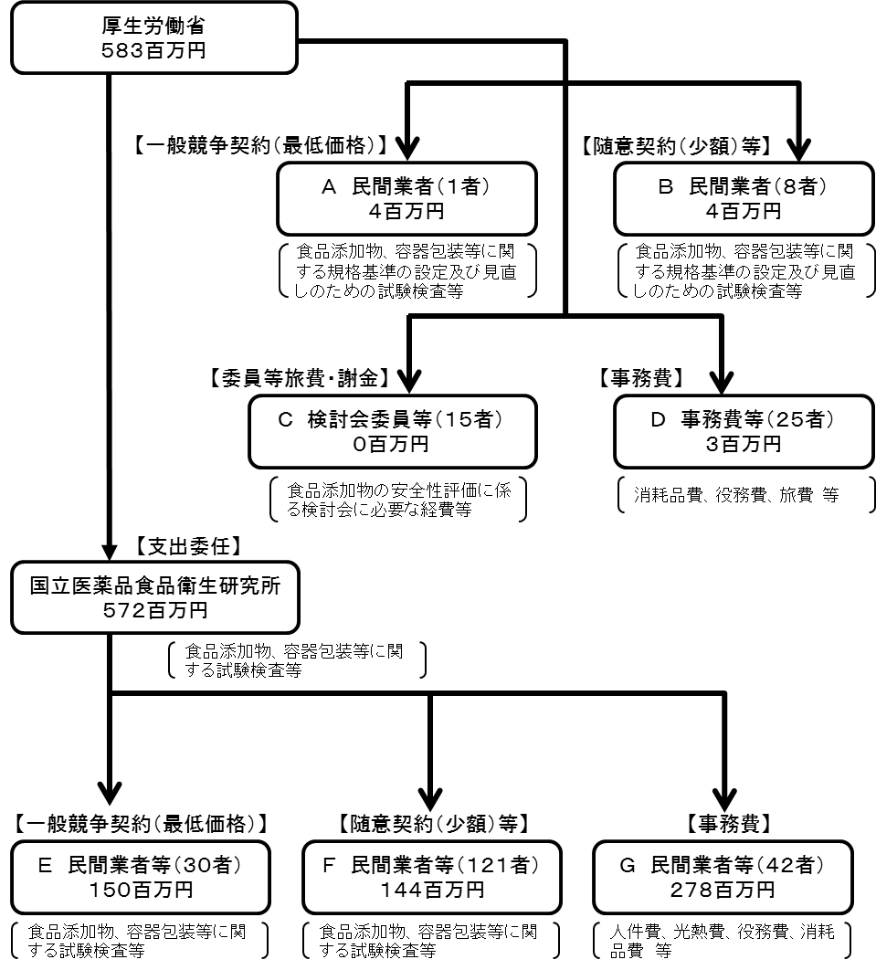

費目・使途 （「資金の流れ」においてブロックごとに最大の金額が支出されている者について記載する。費目と使途の双方で実情が分かるように記載） |  |  |  | A.ＳＯＭＰＯリスケアマネジメント（株） |  |  |  |  |  |  |  |  |  |  |  |  |  |  | B.（有）正陽印刷
 |  |  |  | 費 目 |  |  |  | 使 途 |  |  |  |  |  |  |  | 金 額 (百万円） |  |  | 費 目 |  |  |  | 使 途 |  |  |  |  |  |  |  |  | 金 額 (百万円）
 |  |  |  | 役務費 |  |  |  | 食品用途におけるナノテクノロジー及びアクティブ物質～の安全対策調査一式 |  |  |  |  |  |  |  | 4 |  |  | 印刷製本費 |  |  |  | 食品衛生法等の一部を改正する法律案（閣議請議用） ２０部 外２件の印刷 |  |  |  |  |  |  |  |  | 1

 |  |  |  | 計 |  |  |  |  |  |  |  |  |  |  |  | 4 |  |  | 計 |  |  |  |  |  |  |  |  |  |  |  |  | 1
 |  |  |  | C. |  |  |  |  |  |  |  |  |  |  |  |  |  |  | D.
 |  |  |  | 費 目 |  |  |  | 使 途 |  |  |  |  |  |  |  | 金 額 (百万円） |  |  | 費 目 |  |  |  | 使 途 |  |  |  |  |  |  |  |  | 金 額 (百万円）

 |  |  |  | 計 |  |  |  |  |  |  |  |  |  |  |  | 0 |  |  | 計 |  |  |  |  |  |  |  |  |  |  |  |  | 0
 |  |  |  | E.（株）バイオテック・ラボ |  |  |  |  |  |  |  |  |  |  |  |  |  |  | F. （株）バイオテック・ラボ
 |  |  |  | 費 目 |  |  |  | 使 途 |  |  |  |  |  |  |  | 金 額 (百万円） |  |  | 費 目 |  |  |  | 使 途 |  |  |  |  |  |  |  |  | 金 額 (百万円）
...

